Ilustración 1 Sit y Persp
Ilustración 1
Principales variables macroeconómicas estimadas por el BCCR para 2020
- porcentajes-
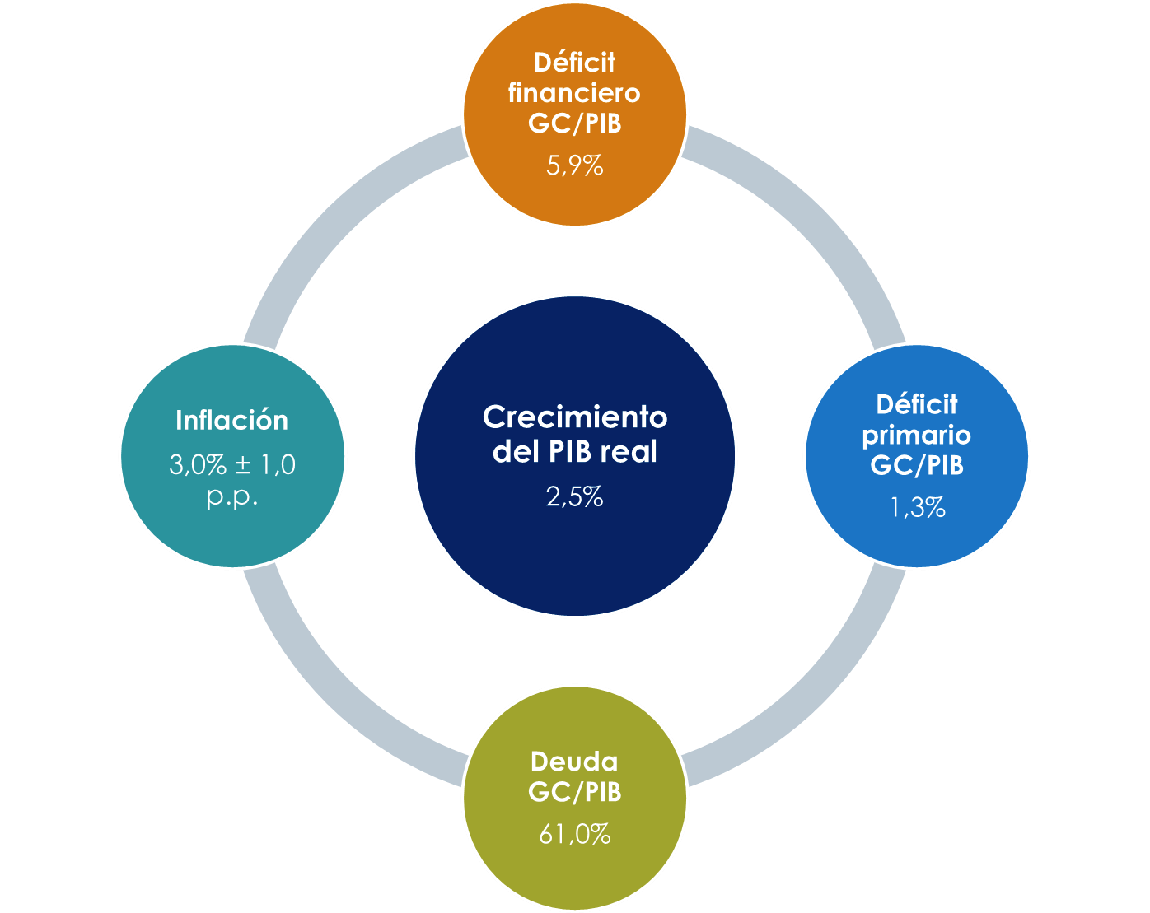

Fuente: Programa Macroeconómico 2020-2021, Banco Central de Costa Rica.

Gráfico 1 Sit Fiscal
Gráfico 1
Sector Público: Deuda como porcentaje del PIB, 2008-2019
-Porcentajes-

DATOS
 | 2008 | 2009 | 2010 | 2011 | 2012 | 2013 | 2014 | 2015 | 2016 | 2017 | 2018 | 2019
 | 6,188,962 | 7,116,883 | 8,218,407 | 9,653,640 | 11,768,633 | 13,576,575 | 15,125,183 | 16,943,484 | 19,601,507 | 21,284,708 | 24,485,453 | 26,774,464
 |  |  |  |  |  |  |  |  |  | 1,683,201 | 3,200,745 | 2,289,011
 | 16,109,612.00 | 17,521,034.90 | 19,596,936.70 | 21,370,733.30 | 23,371,405.90 | 24,860,943.50 | 27,268,997.60 | 29,281,361.80 | 31,136,210.50 | 33,189,220.60 | 34,937,935.90 | 36,279,503.80
Sector Público | 38.4% | 40.6% | 41.9% | 45.2% | 50.4% | 54.6% | 55.5% | 57.9% | 63.0% | 64.1% | 70.1% | 73.8%

 | 3,885,010 | 4,581,893 | 5,561,293 | 6,379,726 | 8,017,322 | 8,935,187 | 10,494,981 | 12,000,835 | 14,034,679 | 16,066,563 | 18,577,940 | 21,217,057
 |  |  |  |  |  |  |  |  |  | 2,031,884 | 2,511,377 | 2,639,116
 | 16,109,612.00 | 17,521,034.90 | 19,596,936.70 | 21,370,733.30 | 23,371,405.90 | 24,860,943.50 | 27,268,997.60 | 29,281,361.80 | 31,136,210.50 | 33,189,220.60 | 34,937,935.90 | 36,279,503.80
Gobierno Central | 24.1% | 26.2% | 28.4% | 29.9% | 34.3% | 35.9% | 38.5% | 41.0% | 45.1% | 48.4% | 53.2% | 58.5%

Gráfico 2 Sit Fiscal
Gráfico 2
Gobierno Central: Déficit financiero y subvenciones netas, 2009-2020
-Porcentaje del PIB-
 | Transferencias netas | Déficit financiero estimado por el BCCR | Déficit financiero
2009 | -4.2298019112 | -3.2679953385 | -3.2679953385
2010 | -5.5050870853 | -5.008842898 | -5.008842898
2011 | -4.4450587136 | -3.9553803935 | -3.9553803935
2012 | -4.9996448973 | -4.2838080345 | -4.2838080345
2013 | -5.2837010408 | -5.3699329507 | -5.3699329507
2014 | -5.3619020353 | -5.6084198154 | -5.6084198154
2015 | -5.5273231183 | -5.6901816128 | -5.6901816128
2016 | -5.7589913365 | -5.244545412 | -5.244545412
2017 | -6.1579421514 | -6.0829310578 | -6.0829310578
2018 | -5.7076870018 | -5.8346675184 | -5.8346675184
2019 | -6.7448907372 | -6.938978389 | -6.938978389
2020 | -5.856684874 | -5.8733933877 | -7.8733933877

Ilustración 3 Comp PPublicos
Ilustración 3
Sector público: presupuesto inicial de ingresos, según partida presupuestaria, 2020
- millones de colones y porcentajes-

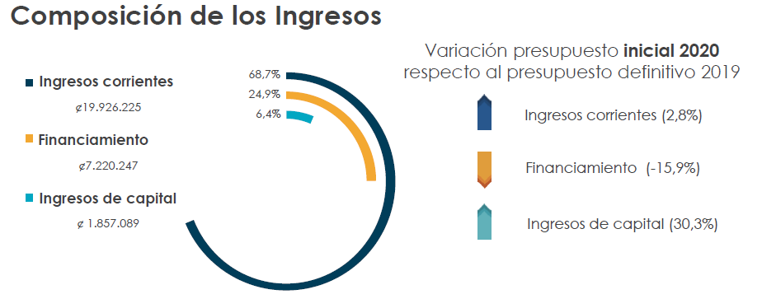

Fuente: Elaboración CGR con datos del SIPP y del SIGAF.

Ilustración 4 Comp PPublicos
Ilustración 4
Sector público: presupuesto inicial de egresos, según partida presupuestaria, 2020
- millones de colones y porcentajes-
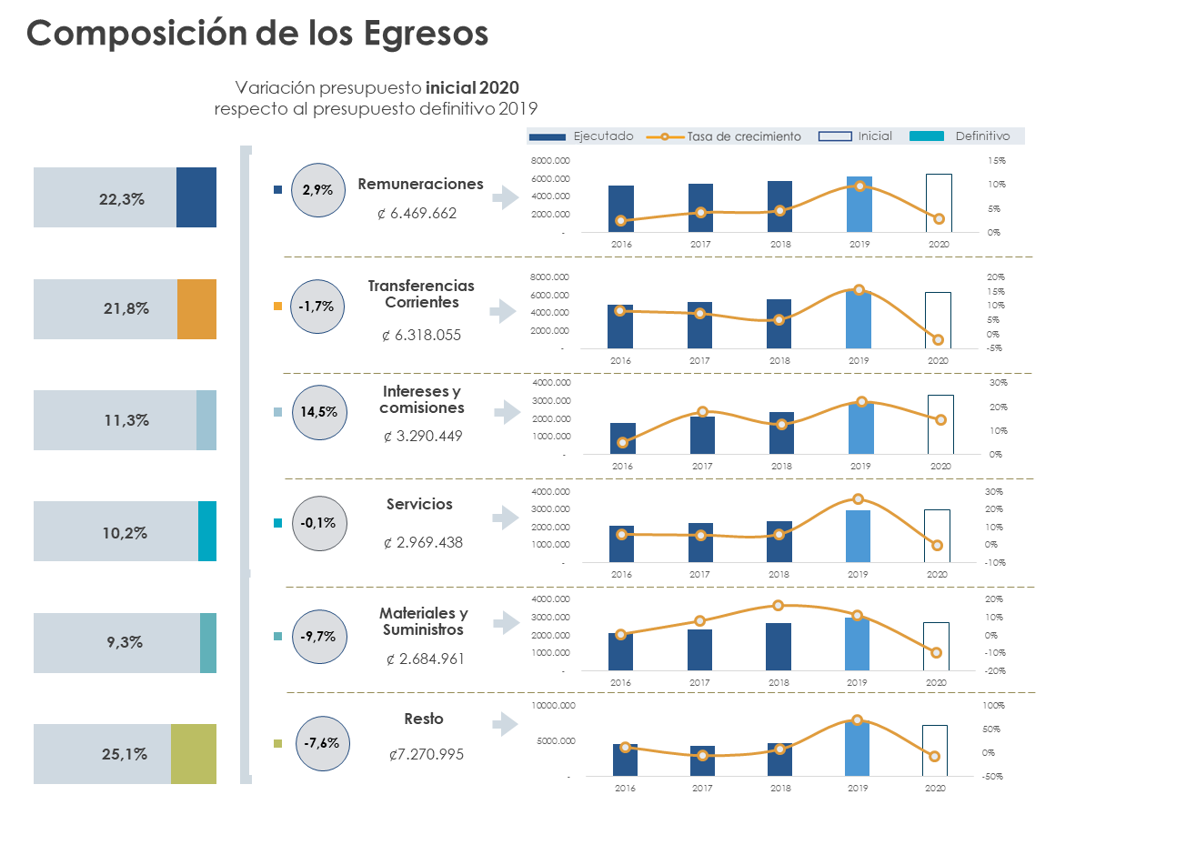

Fuente: Elaboración CGR con datos del SIPP y del SIGAF.

Gráfico 3 Gob Central
Gráfico 3
Gobierno Central: ingresos tributarios y carga tributaria, periodo 1991-2020
- Millones de colones y porcentajes-

DATOS

Año | Ingresos Tributarios | PIB corriente, a precios de mercado | Carga tributaria
1991 | 96,578 | 877,700.6 | 11.00%
1992 | 133,611 | 1,147,149.5 | 11.65%
1993 | 154,677 | 1,355,933.8 | 11.41%
1994 | 194,605 | 1,638,617.1 | 11.88%
1995 | 239,003 | 2,068,165.1 | 11.56%
1996 | 291,878 | 2,413,234.3 | 12.09%
1997 | 359,568 | 2,919,611.8 | 12.32%
1998 | 440,021 | 3,502,260.5 | 12.56%
1999 | 521,343 | 4,055,405.7 | 12.86%
2000 | 584,978 | 4,607,290.9 | 12.70%
2001 | 691,803 | 5,233,427.8 | 13.22%
2002 | 778,084 | 5,938,755.6 | 13.10%
2003 | 906,605 | 6,855,361.3 | 13.22%
2004 | 1,057,935 | 8,114,385.5 | 13.04%
2005 | 1,265,779 | 9,532,875.0 | 13.28%
2006 | 1,577,733 | 11,555,641.5 | 13.65%
2007 | 2,028,942 | 13,816,350.8 | 14.69%
2008 | 2,408,579 | 16,109,612.0 | 14.95%
2009 | 2,262,290 | 17,521,034.9 | 12.91%
2010 | 2,491,652 | 19,596,936.7 | 12.71%
2011 | 2,769,333 | 21,370,733.3 | 12.96%
2012 | 3,007,922 | 23,371,405.9 | 12.87%
2013 | 3,292,309 | 24,860,943.5 | 13.24%
2014 | 3,522,443 | 27,226,883.4 | 12.94%
2015 | 3,861,913 | 29,281,373.3 | 13.19%
2016 | 4,167,740 | 31,136,210.5 | 13.39%
2017 | 4,390,869 | 33.189.220,6 | 13.23%
2018 | 4,567,132 | 34,937,935.9 | 13.07%
2019 | 4,889,570 | 36,279,503.8 | 13.48%
2020 | 5,090,369 | 38,284,650.6 | 13.30%

PIB: Actualizado del programa macro de enero 2020.

Gráfico 4 Gob Central
Gráfico 4
Impuesto al valor agregado: número de contribuyentes a cada trimestre, 2018 y 2019
- Cantidad -

DATOS

Tipo | 2018 |  |  |  | 2019
 | Marzo | Junio | Setiembre | Diciembre | Marzo | Junio | Setiembre | Diciembre
Física | 57,198 | 57,025 | 55,001 | 53,918 | 55,249 | 56,450 | 390,107 | 400,950 | 591.1% | 610.3%
Jurídica | 49,279 | 49,456 | 49,201 | 49,178 | 49,577 | 49,874 | 132,706 | 147,855 | 166.1% | 196.5%
Total | 106,477 | 106,481 | 104,202 | 103,096 | 104,826 | 106,324 | 522,813 | 548,805 | 391.7%

Tipo | 2018 |  |  |  | 2019
 | Marzo | Junio | Setiembre | Diciembre | Marzo | Junio | Setiembre | Diciembre
Física | 53.7% | 53.6% | 52.8% | 52.3% | 52.7% | 53.1% | 74.6% | 73.1%
Jurídica | 46.3% | 46.4% | 47.2% | 47.7% | 47.3% | 46.9% | 25.4% | 26.9%
Total | 100% | 100% | 100% | 100.0% | 100.0% | 100.0% | 100.0% | 100.0%

 | Mar 2018 | Jun 2018 | Sep 2018 | Dic 2018 | Mar 2019 | Jun 2019 | Sep 2019 | Dic 2019

Gráfico 5 Gob Central
Gráfico 5
Ingresos tributarios: Crecimiento porcentual interanual de serie acumulada a 12 meses, ajustada y sin ajustar por amnistía fiscal, 2010-2019
-Porcentajes-

DATOS

Fecha | Ingresos Tributarios sin amnistía | Ingresos Tributarios con amnistía
Dec-10 | 10.1% | 10.1%
Jan-11 | 10.1% | 10.1%
Feb-11 | 10.6% | 10.6%
Mar-11 | 8.9% | 8.9%
Apr-11 | 9.8% | 9.8%
May-11 | 9.7% | 9.7%
Jun-11 | 10.2% | 10.2%
Jul-11 | 11.0% | 11.0%
Aug-11 | 11.0% | 11.0%
Sep-11 | 9.6% | 9.6%
Oct-11 | 10.2% | 10.2%
Nov-11 | 10.3% | 10.3%
Dec-11 | 11.1% | 11.1%
Jan-12 | 11.9% | 11.9%
Feb-12 | 11.8% | 11.8%
Mar-12 | 13.7% | 13.7%
Apr-12 | 13.0% | 13.0%
May-12 | 13.8% | 13.8%
Jun-12 | 12.2% | 12.2%
Jul-12 | 12.6% | 12.6%
Aug-12 | 11.9% | 11.9%
Sep-12 | 11.7% | 11.7%
Oct-12 | 12.0% | 12.0%
Nov-12 | 11.5% | 11.5%
Dec-12 | 8.6% | 8.6%
Jan-13 | 8.6% | 8.6%
Feb-13 | 9.7% | 9.7%
Mar-13 | 8.4% | 8.4%
Apr-13 | 9.3% | 9.3%
May-13 | 7.5% | 7.5%
Jun-13 | 7.3% | 7.3%
Jul-13 | 8.0% | 8.0%
Aug-13 | 8.2% | 8.2%
Sep-13 | 8.1% | 8.1%
Oct-13 | 8.4% | 8.4%
Nov-13 | 8.1% | 8.1%
Dec-13 | 9.5% | 9.5%
Jan-14 | 9.4% | 9.4%
Feb-14 | 7.7% | 7.7%
Mar-14 | 8.2% | 8.2%
Apr-14 | 8.0% | 8.0%
May-14 | 8.9% | 8.9%
Jun-14 | 9.2% | 9.2%
Jul-14 | 7.9% | 7.9%
Aug-14 | 7.9% | 7.9%
Sep-14 | 8.1% | 8.1%
Oct-14 | 7.6% | 7.6%
Nov-14 | 7.9% | 7.9%
Dec-14 | 7.0% | 7.0%
Jan-15 | 6.9% | 6.9%
Feb-15 | 7.7% | 7.7%
Mar-15 | 8.2% | 8.2%
Apr-15 | 7.0% | 7.0%
May-15 | 6.6% | 6.6%
Jun-15 | 7.0% | 7.0%
Jul-15 | 7.4% | 7.4%
Aug-15 | 8.0% | 8.0%
Sep-15 | 7.7% | 7.7%
Oct-15 | 7.8% | 7.8%
Nov-15 | 8.4% | 8.4%
Dec-15 | 9.6% | 9.6%
Jan-16 | 9.6% | 9.6%
Feb-16 | 9.4% | 9.4%
Mar-16 | 8.6% | 8.6%
Apr-16 | 9.8% | 9.8%
May-16 | 10.4% | 10.4%
Jun-16 | 10.7% | 10.7%
Jul-16 | 10.6% | 10.6%
Aug-16 | 9.5% | 9.5%
Sep-16 | 9.9% | 9.9%
Oct-16 | 10.0% | 10.0%
Nov-16 | 9.2% | 9.2%
Dec-16 | 7.9% | 7.9%
Jan-17 | 8.0% | 8.0%
Feb-17 | 7.5% | 7.5%
Mar-17 | 8.3% | 8.3%
Apr-17 | 7.0% | 7.0%
May-17 | 7.0% | 7.0%
Jun-17 | 6.3% | 6.3%
Jul-17 | 5.7% | 5.7%
Aug-17 | 6.2% | 6.2%
Sep-17 | 6.0% | 6.0%
Oct-17 | 5.3% | 5.3%
Nov-17 | 5.3% | 5.3%
Dec-17 | 5.4% | 5.4%
Jan-18 | 5.4% | 5.4%
Feb-18 | 5.3% | 5.3%
Mar-18 | 3.6% | 3.6%
Apr-18 | 4.9% | 4.9%
May-18 | 3.4% | 3.4%
Jun-18 | 2.5% | 2.5%
Jul-18 | 3.5% | 3.5%
Aug-18 | 3.0% | 3.0%
Sep-18 | 1.8% | 1.8%
Oct-18 | 2.6% | 2.6%
Nov-18 | 2.4% | 2.4%
Dec-18 | 2.2% | 4.0%
Jan-19 | 1.5% | 5.1%
Feb-19 | 1.7% | 5.8%
Mar-19 | 1.6% | 6.4%
Apr-19 | 0.6% | 5.2%
May-19 | 2.1% | 6.9%
Jun-19 | 2.4% | 7.1%
Jul-19 | 1.5% | 6.2%
Aug-19 | 2.9% | 7.6%
Sep-19 | 4.5% | 9.2%
Oct-19 | 5.5% | 10.2%
Nov-19 | 5.9% | 10.5%
Dec-19 | 6.1% | 7.1%

Gráfico 6 Remuneraciones
Gráfico 6
Sector Público: Evolución de la partida de remuneraciones y principales variaciones de subpartidas, 2010-2020
-millones de colones y porcentajes-

Variación (%) Incentivos salariales 1/
 | Incentivos salariales
2010
2011 | 13.1%
2012 | 9.7%
2013 | 8.3%
2014 | 8.5%
2015 | 11.0%
2016 | 5.3%
2017 | 0.2%
2018 | 5.7%
2019 | 0.5%
2020 | 1.4%
Variación (%) Contribuciones patronales a fondos de pensiones y otros fondos de capitalización 1/
 | Contribuciones patronales a fondos de pensiones y otros fondos de capitalización
2010
2011 | 13.2%
2012 | 9.9%
2013 | 7.4%
2014 | 9.8%
2015 | 9.0%
2016 | 2.9%
2017 | 2.4%
2018 | 7.9%
2019 | 0.9%
2020 | 4.0%

Variación (%) Remuneraciones básicas 1/
 | Remuneraciones básicas
2010
2011 | 11.2%
2012 | 6.8%
2013 | 6.8%
2014 | 8.6%
2015 | 5.3%
2016 | 5.0%
2017 | 2.1%
2018 | 5.0%
2019 | 1.7%
2020 | 2.9%
Variación (%) Remuneraciones eventuales 1/
 | Remuneraciones eventuales
2010
2011 | 8.1%
2012 | 5.0%
2013 | 11.5%
2014 | 18.4%
2015 | 2.2%
2016 | 1.9%
2017 | 9.6%
2018 | 6.1%
2019 | 5.6%
2020 | 5.9%

Variación (%) Remuneraciones diversas 1/
 | Remuneraciones diversas
2010
2011 | 7.8%
2012 | 13.2%
2013 | -13.1%
2014 | 22.1%
2015 | -20.0%
2016 | -6.2%
2017 | -11.7%
2018 | -8.0%
2019 | 0.9%
2020 | -1.9%
Variación (%) Contribuciones patronales al desarrollo y Seguridad Social 1/
 | Contribuciones patronales al desarrollo y Seguridad Social
2010
2011 | 10.2%
2012 | 7.6%
2013 | 7.0%
2014 | 9.1%
2015 | 5.7%
2016 | 2.5%
2017 | 0.3%
2018 | 7.5%
2019 | 0.2%
2020 | 0.7%

Evolución nominal de la partida

1/ Variación del presupuesto incial respecto al presupuesto incial del año anterior.
Fuente: Elaboración CGR con datos del SIPP.

DATOS

Presupuestos iniciales
Etiquetas de fila | 2010 | 2011 | 2012 | 2013 | 2014 | 2015 | 2016 | 2017 | 2018 | 2019 | 2020
Incentivos salariales | 1,406,670 | 1,591,501 | 1,746,492 | 1,891,771 | 2,053,356 | 2,279,709 | 2,399,406 | 2,404,952 | 2,541,978 | 2,554,955 | 2,591,817
Remuneraciones básicas | 1,410,817 | 1,568,187 | 1,674,848 | 1,788,349 | 1,942,258 | 2,045,067 | 2,147,382 | 2,191,487 | 2,300,214 | 2,339,527 | 2,408,169
Contribuciones patronales al desarrollo y Seguridad Social | 283,521 | 312,453 | 336,131 | 359,510 | 392,253 | 414,529 | 424,776 | 426,163 | 457,974 | 458,703 | 461,935
Contribuciones patronales a fondos de pensiones y otros fondos de capitalización | 344,829 | 390,356 | 429,119 | 460,953 | 506,244 | 551,668 | 567,446 | 581,037 | 626,831 | 632,674 | 658,178
Remuneraciones eventuales | 163,261 | 176,421 | 185,259 | 206,556 | 244,561 | 250,058 | 254,905 | 279,472 | 296,421 | 313,064 | 331,670
Remuneraciones diversas | 22,937 | 24,727 | 27,983 | 24,309 | 29,680 | 23,742 | 22,261 | 19,660 | 18,080 | 18,243 | 17,893

Variaciones | 2010 | 2011 | 2012 | 2013 | 2014 | 2015 | 2016 | 2017 | 2018 | 2019 | 2020
Incentivos salariales |  | 13.1% | 9.7% | 8.3% | 8.5% | 11.0% | 5.3% | 0.2% | 5.7% | 0.5% | 1.4% | 0.9%
Remuneraciones básicas |  | 11.2% | 6.8% | 6.8% | 8.6% | 5.3% | 5.0% | 2.1% | 5.0% | 1.7% | 2.9% | 1.2%
Contribuciones patronales al desarrollo y Seguridad Social |  | 10.2% | 7.6% | 7.0% | 9.1% | 5.7% | 2.5% | 0.3% | 7.5% | 0.2% | 0.7% | 0.5%
Contribuciones patronales a fondos de pensiones y otros fondos de capitalización |  | 13.2% | 9.9% | 7.4% | 9.8% | 9.0% | 2.9% | 2.4% | 7.9% | 0.9% | 4.0% | 3.1%
Remuneraciones eventuales |  | 8.1% | 5.0% | 11.5% | 18.4% | 2.2% | 1.9% | 9.6% | 6.1% | 5.6% | 5.9% | 0.3%
Remuneraciones diversas |  | 7.8% | 13.2% | -13.1% | 22.1% | -20.0% | -6.2% | -11.7% | -8.0% | 0.9% | -1.9% | -2.8%

Valores | 2010 | 2011 | 2012 | 2013 | 2014 | 2015 | 2016 | 2017 | 2018 | 2019 | 2020
Presupuesto Ejecutado | 3,470,259 | 3,857,323 | 4,168,849 | 4,535,548 | 4,855,250 | 5,135,510 | 5,259,658 | 5,478,047 | 5,729,780 | 5,893,903 | 56,973
Presupuesto Inicial | 3,632,035 | 4,063,644 | 4,399,832 | 4,731,449 | 5,168,352 | 5,564,773 | 5,816,176 | 5,902,772 | 6,241,498 | 6,317,167 | 6,469,662

Presupuesto Ejecutado |  | 11.9% | 8.3% | 7.5% | 9.2% | 7.7% | 4.5% | 1.5% | 5.7% | 1.2% | 2.4%
Presupuesto Inicial |  | 11.9% | 8.3% | 7.5% | 9.2% | 7.7% | 4.5% | 1.5% | 5.7% | 1.2% | 2.4%

Gráfico 7 Transferencias
Gráfico 7
Sector Público: Evolución de las Transferencias, 2016-2020
- Billones de colones y porcentajes-

Datos

 | Suma de Eg Ejecutado |  |  |  |  | Inicial
Etiquetas de fila | 2015 | 2016 | 2017 | 2018 | 2019 | 2020
Transferencias corrientes | 4541907.4414 | 4915538.8867 | 5276957.137 | 5556191.1835 | 6064041.7294 | 6318055.0116
Transferencias de capital | 694194.15175 | 772386.06472 | 812242.08806 | 760065.59445 | 1003419.1938 | 905773.30121
Total general | 5236101.5932 | 5687924.9514 | 6089199.2251 | 6316256.778 | 7067460.9232 | 7223828.3128

 | Total
Año | Presup | Total | Transferencias corrientes | Transferencias de capital | % PIB | % Variación | PIB
2014
2015 |  | 5236101.5932 | 4541907.4414 | 694194.15175 | 0.17882021918 |  | 29281373.309
2016 |  | 5687924.9514 | 4915538.8867 | 772386.06472 | 0.18267878009 | 0.08629002898 | 31136210.504
2017 |  | 6089199.2251 | 5276957.137 | 812242.08806 | 0.18346918439 | 0.070548447295 | 33189220.552
2018 |  | 6316256.778 | 5556191.1835 | 760065.59445 | 0.18078505835 | 0.037288573509 | 34937935.887
2019 |  | 7067460.9232 | 6064041.7294 | 1003419.1938 | 0.19480588697 | 0.11893185658 | 36279503.834
2020 |  | 7223828.3128 | 6318055.0116 | 905773.30121 | 0.18868732531 | 0.022124974065 | 38284650.551

 |  | En billones
2015 |  | 5.2361015932 | 4.5419074414 | 0.69419415175 | 0.17882021918
2016 |  | 5.6879249514 | 4.9155388867 | 0.77238606472 | 0.18267878009 | 0.08629002898
2017 |  | 6.0891992251 | 5.276957137 | 0.81224208806 | 0.18346918439 | 0.070548447295
2018 |  | 6.316256778 | 5.5561911835 | 0.76006559445 | 0.18078505835 | 0.037288573509
2019 |  | 7.0674609232 | 6.0640417294 | 1.0034191938 | 0.19480588697 | 0.11893185658
2020* |  | 7.2238283128 | 6.3180550116 | 0.90577330121 | 0.18868732531 | 0.022124974065

Gráfico 8 Otros Gastos
Gráfico 8
Sector Público: Otros gastos seleccionados, 2015-2020
- Millones de colones y porcentajes-

DATOS

Incluye CP y EPNE
Grupo institucional 1 | (Varios elementos)
Grupo institucional 2 | (Varios elementos)

 | Etiquetas de columna
 | Suma de Eg Definitivo |  |  |  |  | Suma de % ejec
Etiquetas de fila | 2015 | 2016 | 2017 | 2018 | 2019 | 2015 | 2016 | 2017 | 2018 | 2019
Alquiler de edificios, locales y terrenos | 92,990 | 90,001 | 98,015 | 99,827 | 108,143 | 75.9% | 88.9% | 85.6% | 81.4% | 90.2% | 84.4%
Publicidad y propaganda | 58,153 | 59,442 | 62,755 | 59,433 | 58,584 | 88.1% | 89.7% | 86.3% | 79.7% | 83.0% | 85.4%
Servicios en ciencias económicas y sociales | 37,897 | 46,730 | 54,654 | 50,527 | 50,323 | 64.1% | 70.6% | 51.5% | 52.0% | 42.7% | 56.2%
Dietas | 10,314 | 10,779 | 10,910 | 11,240 | 11,483 | 80.8% | 83.5% | 83.2% | 84.1% | 86.0% | 83.5%
Actividades protocolarias y sociales | 10,003 | 10,014 | 11,098 | 11,250 | 10,702 | 77.5% | 80.4% | 87.8% | 79.7% | 86.3% | 82.3%
Transporte en el exterior | 4,419 | 4,584 | 4,927 | 4,494 | 3,779 | 56.9% | 61.1% | 65.5% | 49.3% | 60.4% | 58.6%
Viáticos en el exterior | 4,684 | 4,525 | 4,953 | 4,377 | 3,790 | 56.1% | 72.5% | 66.2% | 52.1% | 54.9% | 60.4%
Ayudas a funcionarios | 3,593 | 2,686 | 2,660 | 2,464 | 2,718 | 83.7% | 84.1% | 80.9% | 82.5% | 77.3% | 81.7%
Total general | 222,052 | 228,762 | 249,971 | 243,612 | 249,521 | 76.5% | 84.2% | 77.2% | 73.7% | 77.0% | 77.7%

 | Suma de Eg Definitivo |  |  |  |  | Suma de % ejec
Etiquetas de fila | 2015 | 2016 | 2017 | 2018 | 2019 | 2015 | 2016 | 2017 | 2018 | 2019 | 2020
Alquiler de edificios, locales y terrenos | 92,990 | 90,001 | 98,015 | 99,827 | 108,143 | 75.9% | 88.9% | 85.6% | 81.4% | 90.2% | 127,131
Publicidad y propaganda | 58,153 | 59,442 | 62,755 | 59,433 | 58,584 | 88.1% | 89.7% | 86.3% | 79.7% | 83.0% | 57,733
Servicios en ciencias económicas y sociales | 37,897 | 46,730 | 54,654 | 50,527 | 50,323 | 64.1% | 70.6% | 51.5% | 52.0% | 42.7% | 54,223
Dietas | 10,314 | 10,779 | 10,910 | 11,240 | 11,483 | 80.8% | 83.5% | 83.2% | 84.1% | 86.0% | 12,384
Actividades protocolarias y sociales | 10,003 | 10,014 | 11,098 | 11,250 | 10,702 | 77.5% | 80.4% | 87.8% | 79.7% | 86.3% | 9,917
Transporte en el exterior | 4,419 | 4,584 | 4,927 | 4,494 | 3,779 | 56.9% | 61.1% | 65.5% | 49.3% | 60.4% | 4,006
Viáticos en el exterior | 4,684 | 4,525 | 4,953 | 4,377 | 3,790 | 56.1% | 72.5% | 66.2% | 52.1% | 54.9% | 3,787
Ayudas a funcionarios | 3,593 | 2,686 | 2,660 | 2,464 | 2,718 | 83.7% | 84.1% | 80.9% | 82.5% | 77.3% | 1,845
Total general | 222,052 | 228,762 | 249,971 | 243,612 | 249,521 | 76.5% | 84.2% | 77.2% | 73.7% | 77.0% | 271,026

 | Año | Monto del presupuesto* | % Ejecución
 | 2015 | 172,715 | 76.5% | Ejecutado
 | 2016 | 183,593 | 84.2% | Ejecutado
 | 2017 | 196,999 | 77.2% | Ejecutado
 | 2018 | 192,839 | 73.7% | Ejecutado
 | 2019 | 249,521 | 77.0% | Definitivo
 | 2020 | 271,026 |  | Inicial

Gráfico 9 Vinculación Plan Pto
Gráfico 9
Vinculación entre planes y presupuestos anuales de 246 instituciones del Sector Descentralizado
Porcentaje de vinculación entre planes y presupuestos

DATOS

Cantidad de instituciones | Clase | PORCENTAJE | CANTIDAD DE INSTITUCIONES
16 | Menor que 50% | 24 | 60 | MENOS DE 100
10 | Entre 50% y 79%
5 | Entre 80% y 89%
29 | Entre 90% y 99%
138 | 100% | 56.097560976
26 | Entre 101% y 110% | 20 | 48 | MAS DE 100
6 | Entre 111% y 125%
8 | Entre 126% y 150%
8 | Mayor que 150%
246 | TOTAL

Clase | Cant de instituciones | Cant de instituciones |  | porcentaje
Menor que 50% | 16 | Menor a 100 | 60 | 24%
Entre 50% y 79% | 10
Entre 80% y 89% | 5
Entre 90% y 99% | 29
100% | 138 | Igual a 100 | 138 | 56%
Entre 101% y 110% | 26
Entre 111% y 125% | 6
Entre 126% y 150% | 8
Mayor que 150% | 8 | Mayor a 100 | 48 | 20%

